características importantes
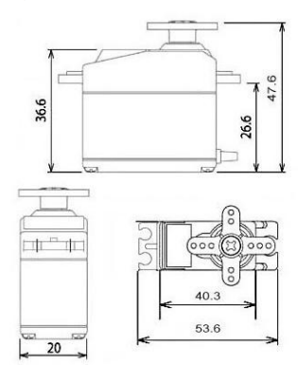
MASSAS | SERVO MOTOR
Massa do corpo: 344g
Massa da pata: 70g
Massa do ombro: 67g
Massa total: 903g

 | CARACTERÍSTICAS
 | Weight: 55 g
 | Dimension: 40.7 x 19.7 x 42.9 mm approx.
 | Stall torque: 9.4 kgf·cm (4.8 V ), 11 kgf·cm (6 V)
 | Operating speed: 0.17 s/60º (4.8 V), 0.14 s/60º (6 V)
 | Operating voltage: 4.8 V a 7.2 V
 | Running Current 500 mA – 900 mA (6V)
 | Stall Current 2.5 A (6V)
 | Dead band width: 5 µs
 | Stable and shock proof double ball bearing design
 | Temperature range: 0 ºC – 55 ºC

